水道料金計算シート (１か月分)
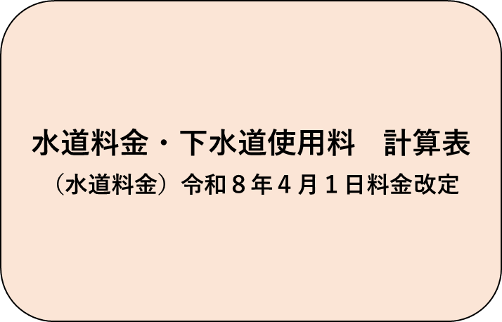
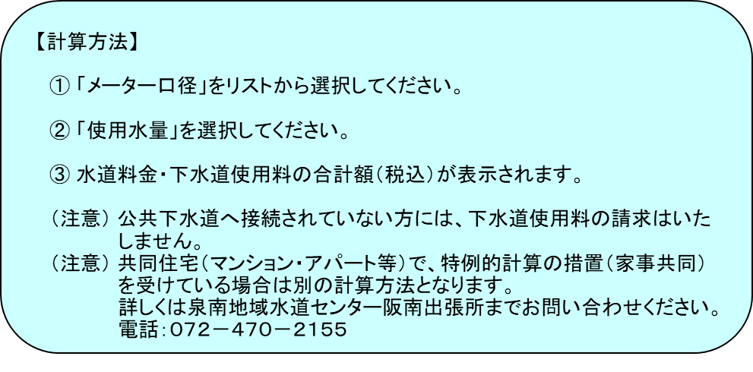

入力欄 |  |  | 水道料金（税込）
メーター口径 |  | ㎜ | 下水道使用料（税込）
使用水量 | 0 | ㎥ | 合計(税込) | ¥-
 |  |  | メーター口径をリストから選択してください

